Container
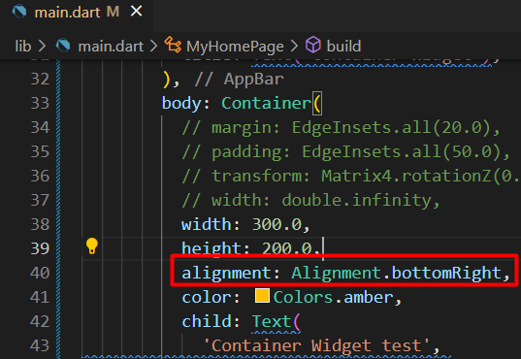
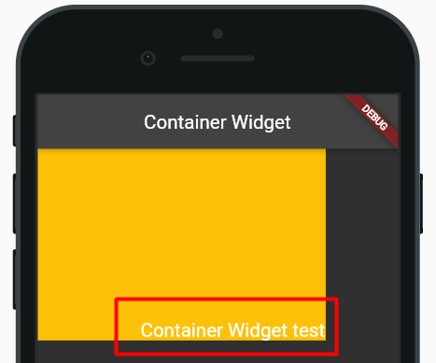
Container Widget

 | Container weight එකට පුළුවන් වෙන weights hold කරගෙන ඉන්න
 | Container එක ඇතුලේ අපිට පුළුවන් තව widget එකක් hold කරගන්න

 | Container display එක බලාගන්න color එකක් set කරමු
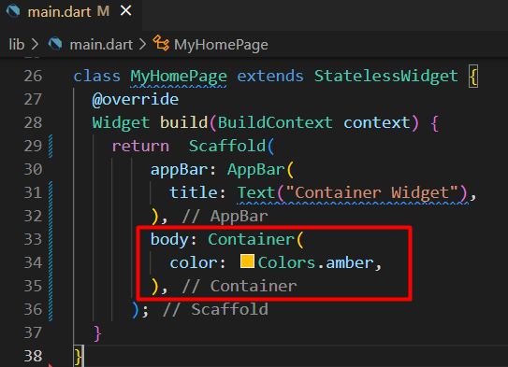

 | දැන් අපි container එකට text එකක් set කරමු
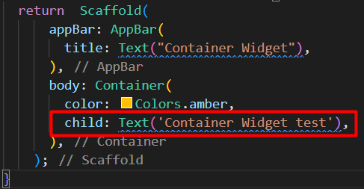
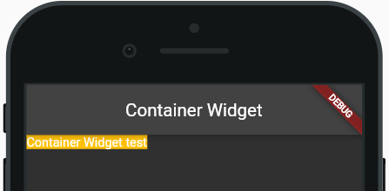

 | කලින් සම්පුර්ණ screen එකටම color add වෙලා තිබුණත්
 |  | child කෙනෙක් add කලාම container size එක අඩු උනා
 |  | size එක අඩු වුනේ child property එකේ size එකටමයි

 | text size එක වැඩි කරලා බලමු
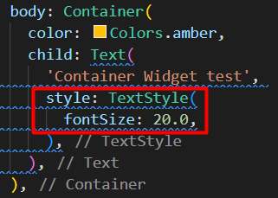
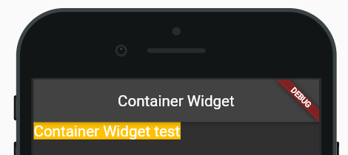

 | container එකට කැමති size එකක් දෙන්න පුළුවන්
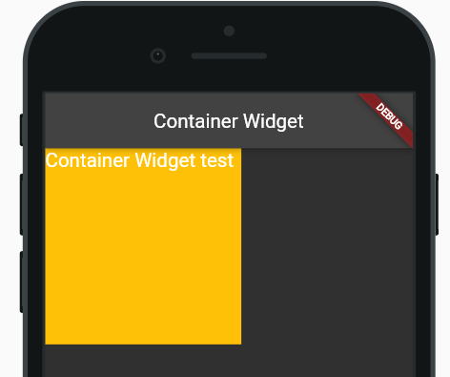
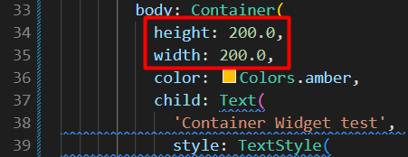

 | screen එකේ සම්පුර්ණ aria එක container එකට දෙන්නත් පුළුවන්
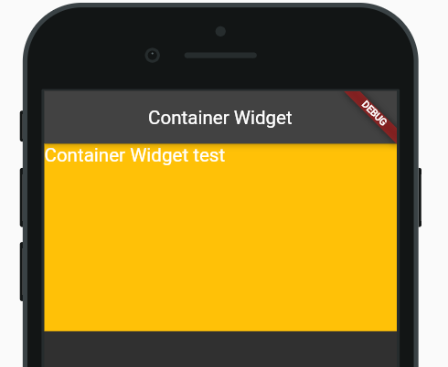
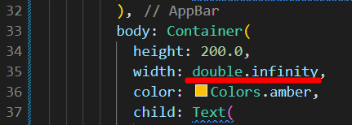

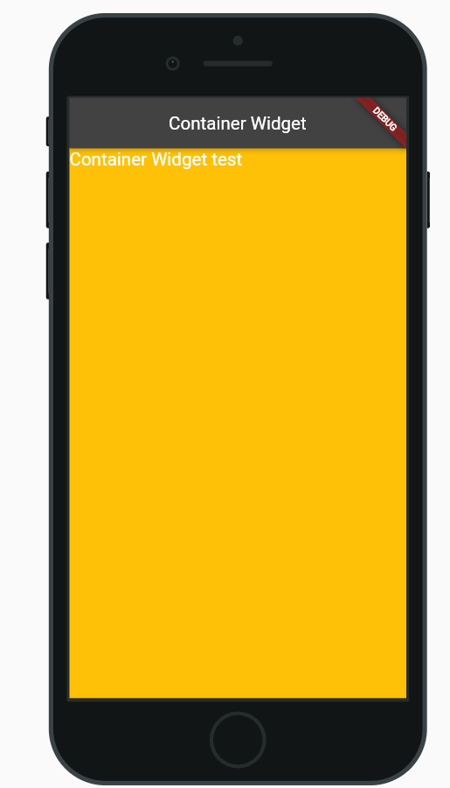

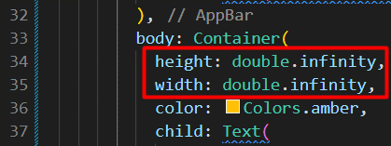

 | Margin
 |  | Component දෙකක් අතර තියෙන space එකට margin කියනවා
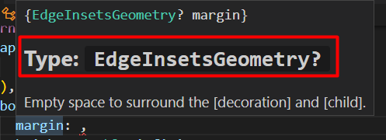

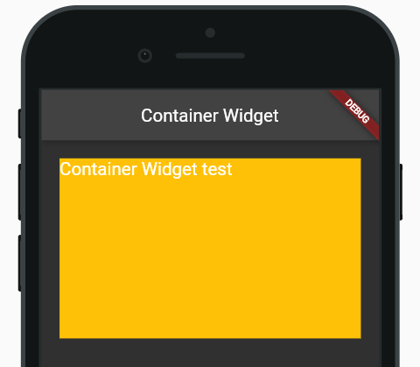

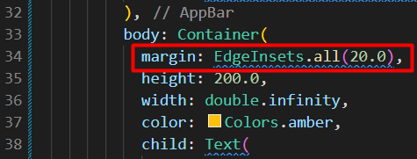

 | Padding
 |  | මේකෙදි වෙන්නේ text widget එකත් container එකත් අතර space එක වැඩිවීමක්
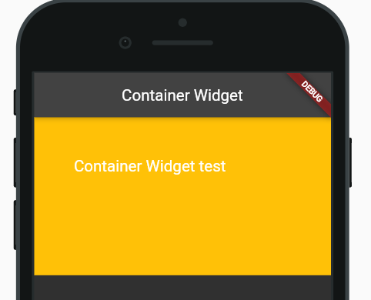

 | Transform
 |  | container එක align කරන්න use කරනවා
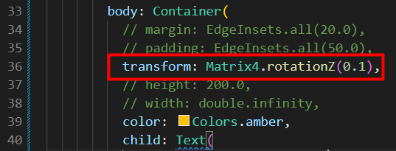
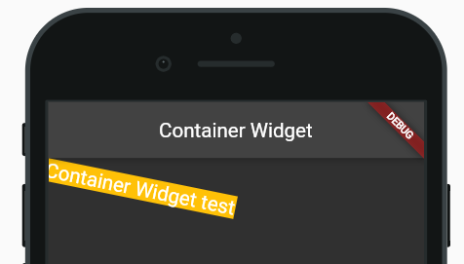

 | Alignment
 |  | Container එකට alignment එකක් දුන්නම එක effect වෙන්නේ child ට

